CONSULTA
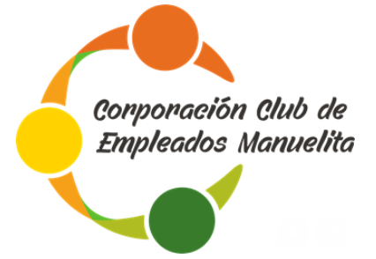
 | CONSULTA DESCUENTOS Y SALDOS AÑO 2026

 |  |  | 66661312
 | QUINCENA | 1 | 1113624614
 | MES | MAYO | 16930768

DOCUMENTO DE IDENTIFICACION
FICHA | 0
NOMBRE Y APELLIDOS | 0

DETALLE CONCEPTO | VALORES | SALDOS
 | DESCONTADOS | POR PAGAR
CUOTA PRESTAMO | 0 | 0
COMPRA DE MERCANCIAS Y SERVICIOS | 0 | 0
INTERESES (2.13% mv) | 0 | 0
CUOTA SOSTENIMIENTO | 0 | 0
PENDIENTE POR PAGAR A MAY 15 | 0 | 0
TOTAL | 0 | 0
0

